Hoja1
2023-08-25 14:37:19

LA PAZ 28 - HAEDO 4460-2005
BUENOS AIRES luquecarlos@speedy.com.ar
____________________________________________________________________________________
"SOPORTE para Caño CORTINA”
“BRONCE c/Base ”
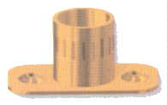
“LATERAL - TUBULAR- CODO”

COD. | DESCRIPCION | PRECIO
S-001 | SOPORTE LATERAL de Bce.1/2 | 329.033
S-002 | SOPORTE LATERAL de Bce.5/8 | 416.96

COD. | DESCRIPCION | PRECIO
S-016 | SOPORTE TUBULAR de 1/2 | 324.496
S-017 | SOPORTE TUBULAR de 5/8 | 448.448
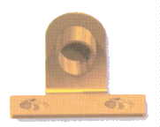

COD. | DESCRIPCION | PRECIO
S-003 | SOPORTE CODO de Bce.1/2 | 398.242
S-004 | SOPORTE CODO de Bce.5/8 | 446.745

Envase x 24 unidades

